关系图
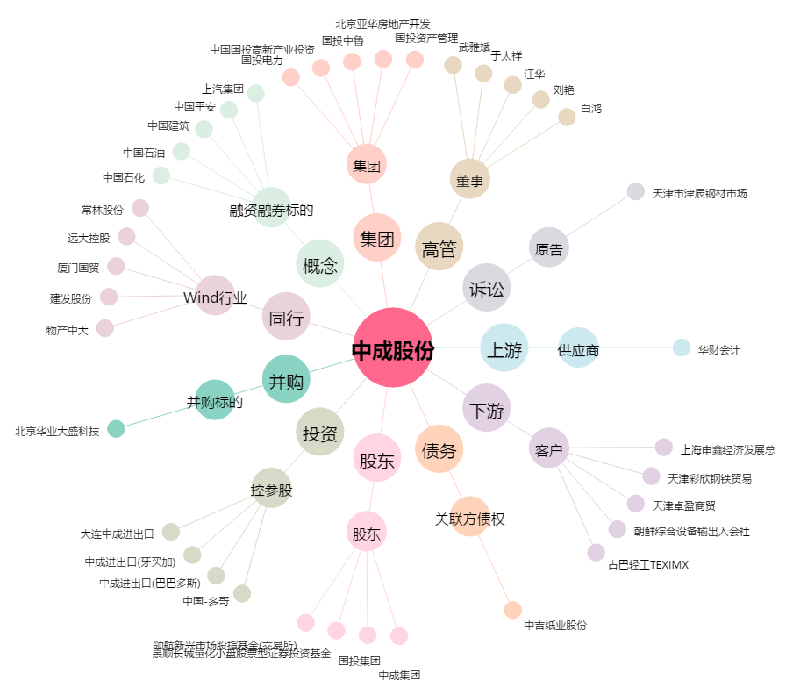
中成股份[000151.SZ] - 关系概览图

